广播PDU
广播PDU格式
段名 | Header | Payload（L2CAP的PDU）
BLE4.0 | 2 | 6-37
BLE4.1 | 2 | 6-37
BLE4.2 | 2 | 6-37
 |  | AdvA | AdvData
 |  | 6 | 0-31

广播PDU格式
段名 | Header | Payload（L2CAP的PDU）
BLE5.0 | 2 | 1-255
BLE5.1 | 2 | 1-255
BLE5.2 | 2 | 1-255
 |  | Adv Mode | Else
 |  | 1 | 0-254

4.0/4.1/4.2 |  |  |  | Type
 |  |  |  | Advertising PDUs | Scanning PDUs
 |  |  |  | ADV_IND | SCAN_REQ

5.0/5.1/5.2
 |  |  |  | ADV_DIRECT_IND | SCAN_RSP

Header |  |  |  | ADV_NONCONN_IND | AUX_SCAN_RSP（5.0及以上）
4.0/4.1/4.2

 |  |  |  | ADV_SCAN_IND

5.0/5.1/5.2

 |  |  |  | ADV_EXT_IND（5.0及以上）
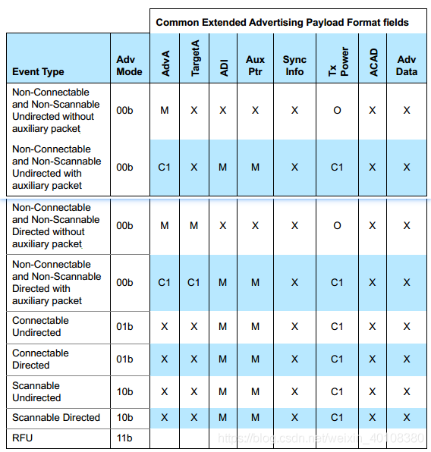
 |  |  |  |  | Initiating PDUs
PDU Type |  |  |  |  | CONNECT_REQ
4.0/4.1/4.2
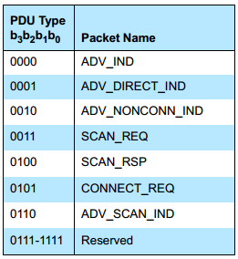

 |  |  |  |  | AUX_CONNECT_RSP（5.0及以上）
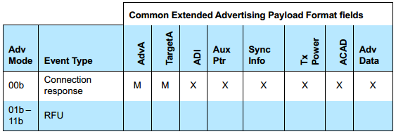

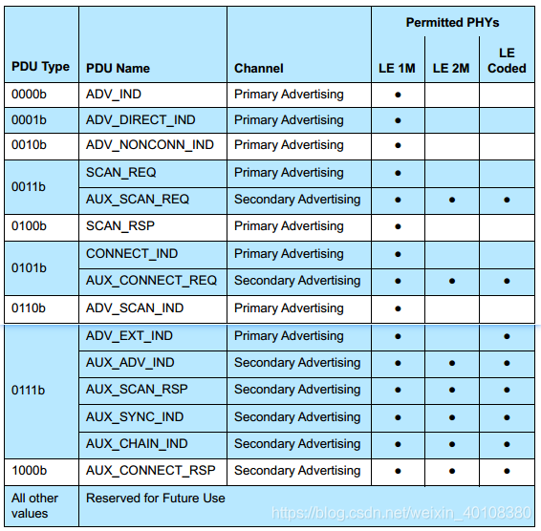
5.0/5.1/5.2
 |  |  |  |  | LLData

 |  |  |  | AUX_ADV_IND（5.0及以上）
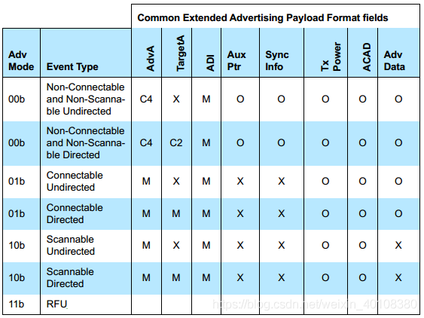

 |  |  |  | AUX_SYNC_IND（5.0及以上）
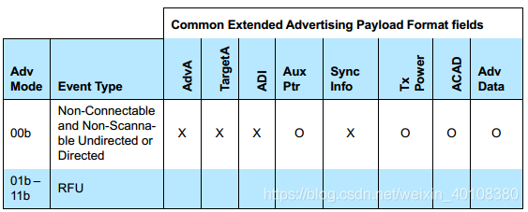

 |  |  |  | AUX_CHAIN_IND（5.0及以上）

 |  |  |  | Scanning PDUs
 |  |  |  | SCAN_REQ and AUX_SCAN_REQ

 |  |  |  | SCAN_RSP

 |  |  |  | AUX_SCAN_RSP（5.0及以上）

 |  |  |  | Initiating PDUs
 |  |  |  | CONNECT_IND and AUX_CONNECT_REQ

 |  |  |  | AUX_CONNECT_RSP（5.0及以上）
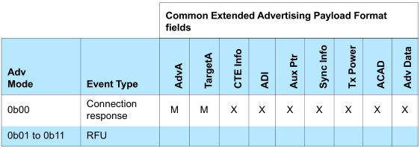

 |  |  |  | Common Extended Advertising Payload Format

连接PDU
连接PDU格式
段名 | Header | Payload（L2CAP的PDU） |  |  |  |  | MIC
BLE4.0 | 2 | 0-27 |  |  |  |  | 4
BLE4.1 | 2 | 0-27 |  |  |  |  | 4
BLE4.2 | 2 | 0-251 |  |  |  |  | 4
BLE5.0 | 2 | 0-251 |  |  |  |  | 4
BLE5.1 | 2 or 3 | 0-251 |  |  |  |  | 4
BLE5.2 | 2 or 3 | 0-251 |  |  |  |  | 4
 |  | LL Data PDU
此处不是Control PDU的格式 |  | L2CAP Header |  | ATT_Write_Req（ATT_MTU）
 |  | 4 |  | 0-23/247
 |  | L2CAP-Length | ChanId | Opcode | AttHandle | AttValue
 |  | 2 | 2 | 1 | 2 | 0-20/244

4.0/4.1/4.2/5.0 |  |  |  |  |  |  |  | LL Control PDU
 |  |  |  |  |  |  |  | 4.0（0x0D） | 4.1/4.2/5.0（0x13/0x15/0x19） | 5.1/5.2（0x1E/0x25）

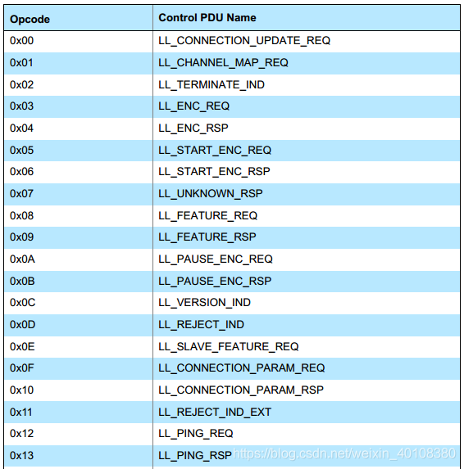
5.1/5.2

MIC区域，只有在Link Layer数据处于加密状态且数据单元的长度不为零的情况下才会包含该区域。

Header
4.0/4.1

4.2/5.0

5.1/5.2

字段解释
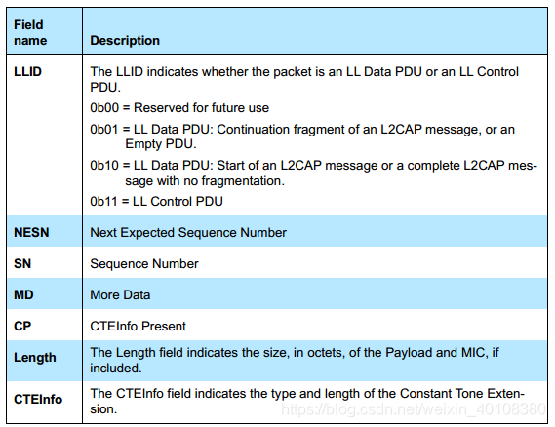
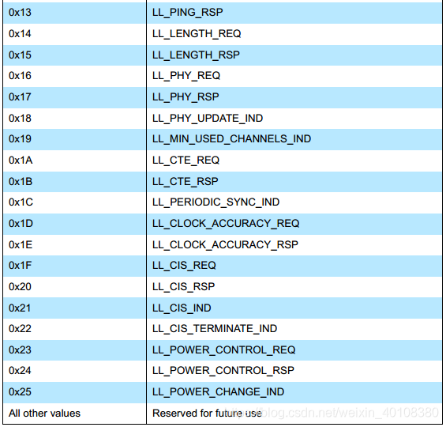

LLID=01b时，这种类型的PDU，要么是一个未传输完成L2CAP message（长度超过255，被拆包，此时不是第一个），要么是一个空包（Header中的Length为0）。 LLID=10b时，这种类型的PDU，要么是L2CAP message的第一个包，要么是不需要拆包的完整的L2CAP message，无论哪种情况，Header中的Length均不能为0。

SN和NESN同时完成ACK和重传功能
MD用于连接的关闭（或者说保持）

